활동내용
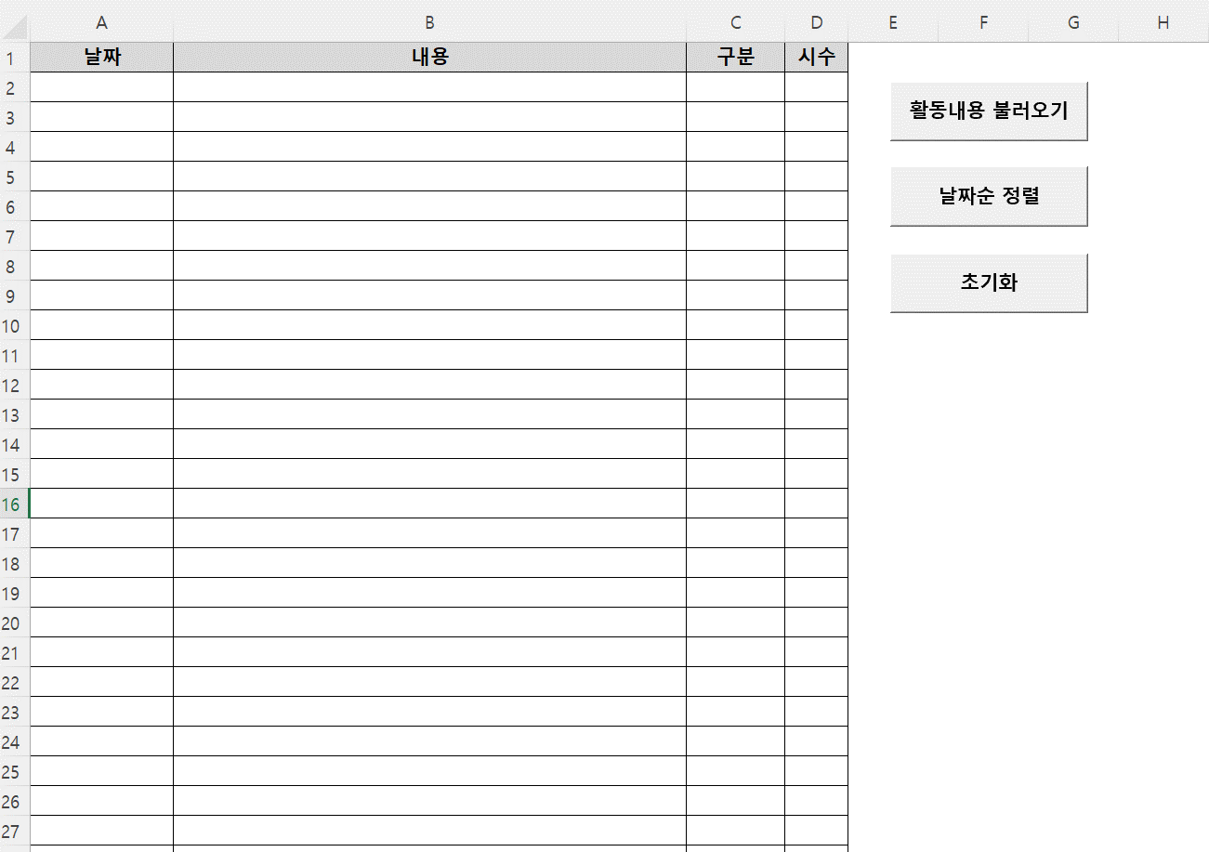
1. 활동내용 불러오기
Temp_자율활동_배포용.xlsx 포맷으로 작성한 파일을 선택
이미 내용이 존재할 경우 그 밑 열에 추가됨

예시)
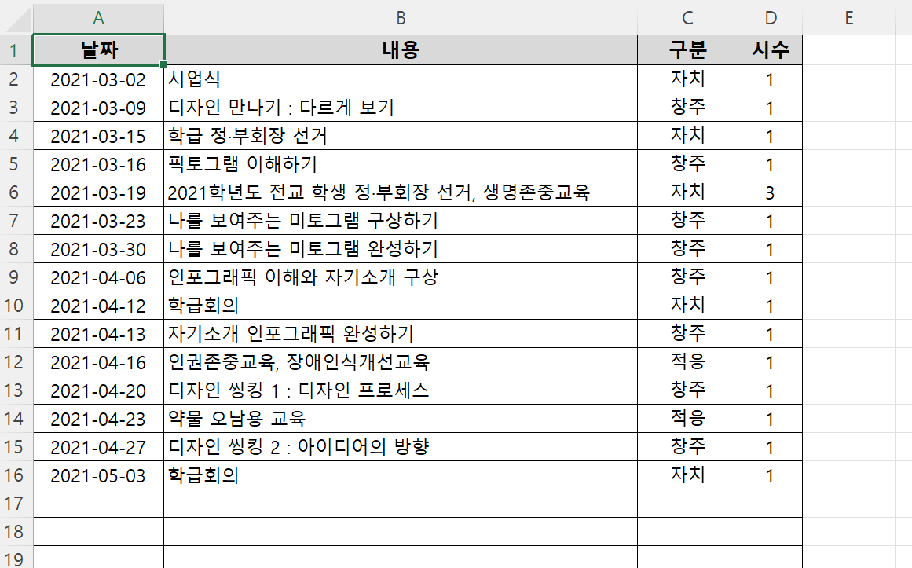

위의 경우, 17열에 새로운 파일 내용이 추가

2. 날짜순 정렬
여러 파일을 불러왔을 경우 날짜순 정렬 가능 (합계시간 계산에는 영향 없음. 보기 편하게..)

3. 초기화
모든 내용을 한꺼번에 삭제 가능

누가기록
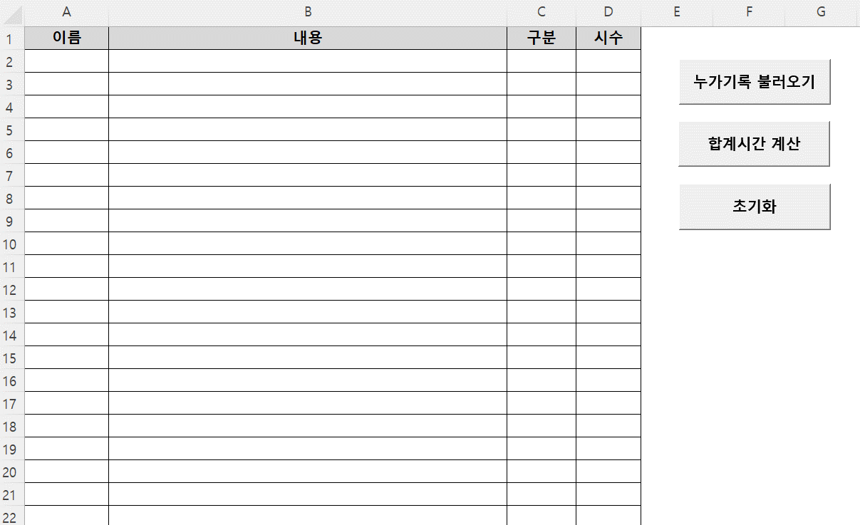
1. 누가기록 불러오기
아래와 같은 양식의 파일을 선택
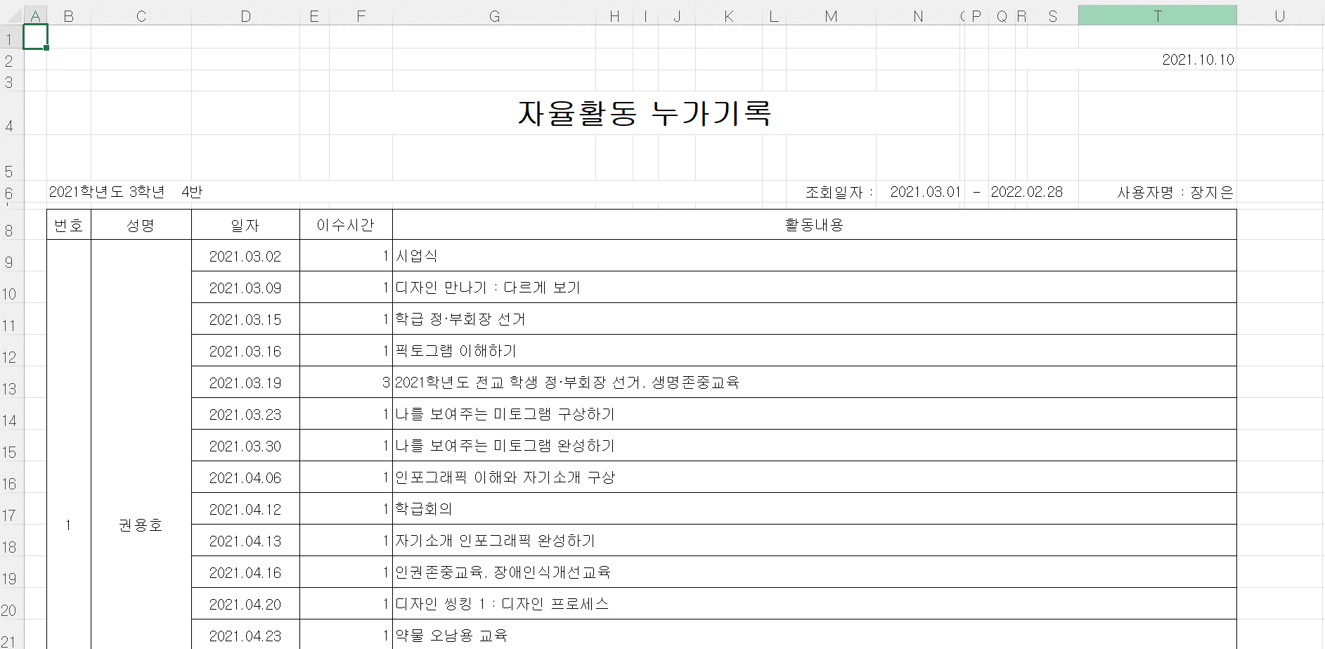

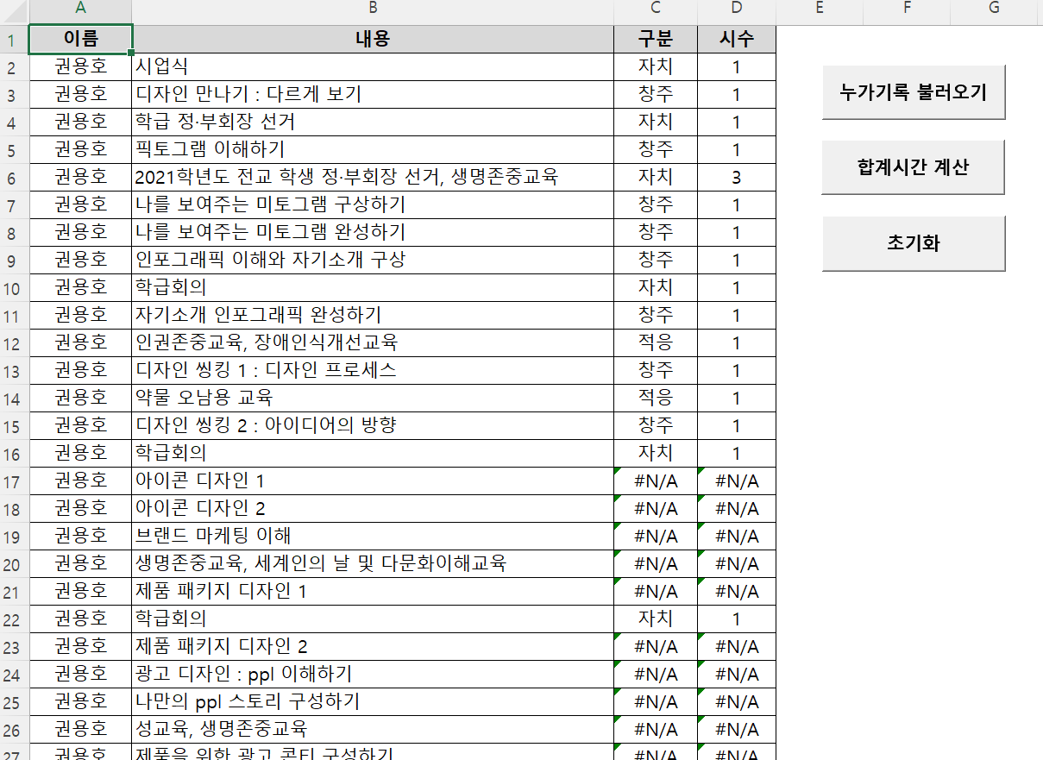
파일을 불러왔을때 만약 #N/A 에러가 발생한다면 활동내용 시트에 해당 내용이 없는것
항목이 없는 경우 직접 내용을 추가하거나,
혹은 해당 항목과 띄어쓰기/맞춤법 등이 다를 가능성이 있으므로 수정
(활동내용 시트를 수정하는게 편함)

2. 합계시간 계산
에러가 없는 상태에서 실행. 합계확인 시트 참고

3. 초기화
모든 내용을 한꺼번에 삭제 가능

합계확인
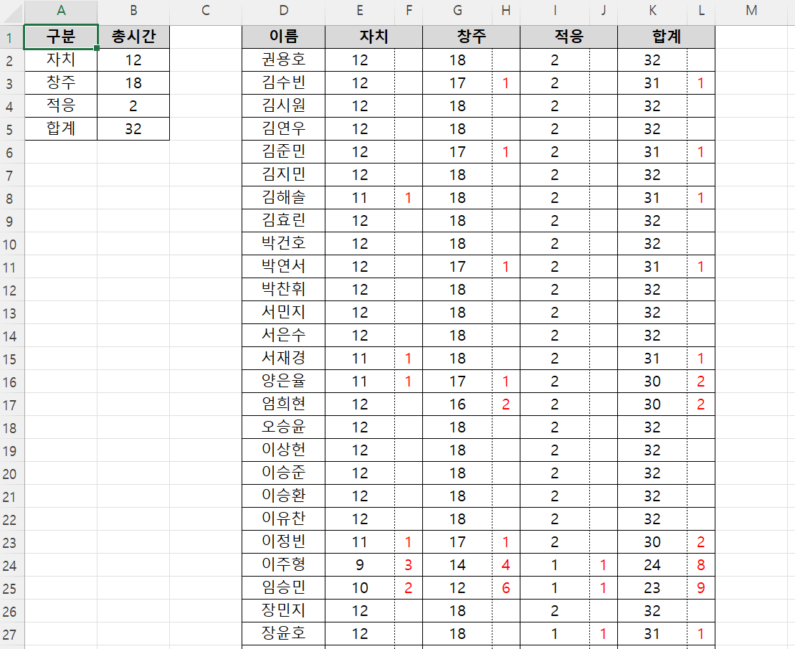
합계시간 확인용 시트
누가기록 시트에서 합계시간 계산 버튼을 눌렀을때 합계확인 시트에 내용이 있을 경우 자동 초기화되므로 수동으로 삭제할 필요 없음
항목별 시간, 이름별 시간이 누가기록 시트의 내용을 기반으로 자동설정됨
항목별 총시간 계산 후, 부족시간을 빨간색으로 표시

